definitioner o kriterier
 | Sannolikhet och konsekvens

 | Kriterier för sannolikhet
 | Sannolikhet | frekvens (per år) | Ex.
s1 | Mycket låg | >1 gång/25 - <1 gång/100 år | Mycket omfattande haveri på ex. stor-/huvudledning eller brand med stor skada på utrustning ex pumpstation.
s2 | Låg | <1gång/ 10 år - >1 gång/25 år | Stora läckor eller haverier | 0,01 -
s3 | Måttlig | <1gång/ år - >1 gång/10 år | Större läckor eller haverier | 0,1-0,01
s4 | Hög | >1 gång/ år | Läckor, mindre flera om året | 1-0,1

 | Konsekvens | Kriterier för konsekvens | Kommentar
k1 | Liten konsekvens | Normal leverans till användare kan upprätthållas. Mindre leveransstörning temp, tryck. | Årstid och behov behöver vägas in samt tid på dygnet ex dagtid/nattarbete
k2 | Medelstor | Kortvarigt avbrott (< 8 timmar) till ett begränsat område. Inga sårbara kunder drabbas. | Årstid och behov behöver vägas in samt tid på dygnet ex dagtid/nattarbete
k3 | stor | Långvarigt avbrott (> 8 timmar - < 24 timmar )i leveransen till ett begränsat område. Även kunder med särskilda behov drabbas | Årstid och behov behöver vägas in samt tid på dygnet ex dagtid/nattarbete. | Väg in rundmatningsmöjlighet
k4 | mycket stor | Långvarigt leveransavbrott som drabbar stort antal användare. Sårbara kunder/kunder med särskilda behov drabbas | Årstid och behov behöver vägas in samt tid på dygnet ex dagtid/nattarbete

 | RISKMATRIS: Ur Risk och sårbarhetsanalys för drickvatten. Livsmedelsverket okt 2007.
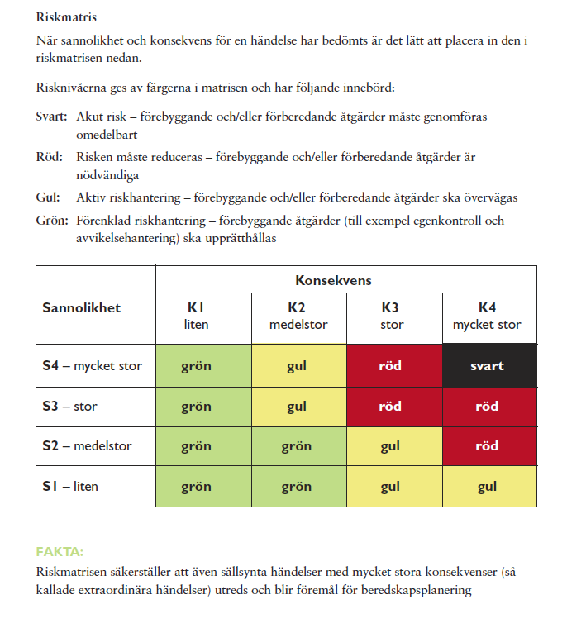

 | Prioriteringsordning vid leveransbrist av El. Lika med Prioritering vid Värmeleveransbrist:
 | Energimyndighetens rekommendation:
 | Använd kommun och länsstyrelse för dialog om samhällsviktig verksamhet. Energimyndigheten informerar respektive länsstyrelse om problematiken, läget samt rekommendationen.
 | Använd principerna för styrel för egen prioritering/fördelning/sektionering. Utdrag ur Energimyndighetens användarhandledning för Styrel, sid 5: https://www.energimyndigheten.se/globalassets/trygg-energiforsorjning/styrel/handbok-for-styrels-planeringsomgang-2014-2015.pdf

 | Prioritetsklass: De prioritetsklasser som ska
 | användas återfinns i styrelförordningen och anger
 | hur olika typer av elanvändare ska prioritetsklassas.
 | 1. Elanvändare som redan på kort sikt (timmar)
 | har stor betydelse för liv och hälsa.
 | 2. Elanvändare som redan på kort sikt (timmar)
 | har stor betydelse för samhällets funktionalitet.
 | 3. Elanvändare som på längre sikt (dagar) har
 | stor betydelse för liv och hälsa.
 | 4. Elanvändare som på längre sikt (dagar) har
 | stor betydelse för samhällets funktionalitet.
 | 5. Elanvändare som representerar stora
 | ekonomiska värden.
 | 6. Elanvändare som har stor betydelse för miljön.
 | 7. Elanvändare som har stor betydelse för sociala
 | och kulturella värden.
 | 8. Övriga elanvändare.
 | Samhällsviktig elanvändare: Definieras i Energimyndighetens
 | föreskrifter (STEMFS 2013:4) som
 | elanvändare som ingår i prioritetsklasserna 1-7
 | enligt 5 § styrelförordningen.
 | Samhällsviktig verksamhet: Definieras enligt
 | STEMFS 2013:4 som en verksamhet av sådan
 | betydelse att ett bortfall av eller en svår störning i
 | verksamheten skulle innebära stor risk eller fara för
 | befolkningens liv och hälsa, samhällets funktionalitet
 | eller samhällets grundläggande värden.

